様式1
※ Microsoft Excelを使用して本ファイルに入力して作成してください。
（GoogleスプレッドシートやLibreOffice Calcなどは絶対に使用しないでください。）
Please use Microsoft Excel to enter data and create this file. Do not use Google Sheets, LibreOffice Calc, or any other alternatives under any circumstances.
※ 片面印刷して学務課学生支援係に提出してください。（印刷後は、データの変更は行わないでください。）
Please print this document single‑sided and submit it to the Student Support Section, Academic Affairs Division.
After printing, do not make any changes to the data.
※ 後日、本ファイルを指定する方法で提出いただくため、大事に保管してください。
Please keep this file carefully, as you will be required to submit it later in the specified format.
 |  |  |  |  | （様式1） |  |  | 年度 | 学期
授業料免除・徴収猶予申請書 Exemption and Deferral of Tuition Fee Application Form |  |  |  |  |  |  |  | 2026 | 後期

 |  |  |  |  | 申請日： |  |  | ←yyyy/mm/dd
 |  |  |  |  | Date:
室蘭工業大学長 殿
To President of Muroran Institute of Technology,

（本人 Applicant） ※必ず本人が記入してください The applicant must complete this form.
入学年度 Enrollment Year | 令和 | 年度 Year |  | 学 籍 番 号 Student Number
学科・専攻名 Department / Major |  |  |  | 学年 Grade |  | - | 年 Year
氏 名 Name
住 所 Address
電話番号 Telephone number

申請区分 |  |  | 令和8年度前期の免除結果

令和8年度後期分 授業料免除・徴収猶予について、関係書類を添えて申請します。
この申請書の記載事項は事実と相違ありません。この申請書の記載事項に事実と相違があった場合は、減免や支払の猶予を取り消されることがあるとともに、その全額の支払を求められることがあることを承知しています。
I am applying for the exemption and deferral of the tuition fee for the second semester of the 2026 academic year. I am enclosing all the required documents. I certify that the information provided in this application is true and accurate. I understand that if any information provided in this application is found to be incorrect, the exemption or deferral may be revoked and I may be required to pay the full amount.

授業料免除・徴収猶予を申請する理由及び家庭状況を記入してください。
Please write down your family situation and the reasons for applying for the exemption and deferral of the tuition fee.

様式2
※ Microsoft Excelを使用して本ファイルに入力して作成してください。
（GoogleスプレッドシートやLibreOffice Calcなどは絶対に使用しないでください。）
Please use Microsoft Excel to enter data and create this file. Do not use Google Sheets, LibreOffice Calc, or any other alternatives under any circumstances.
※ 片面印刷して学務課学生支援係に提出してください。（印刷後は、データの変更は行わないでください。）
Please print this document single‑sided and submit it to the Student Support Section, Academic Affairs Division.
After printing, do not make any changes to the data.
※ 後日、本ファイルを指定する方法で提出いただくため、大事に保管してください。
Please keep this file carefully, as you will be required to submit it later in the specified format.
 |  |  |  |  |  |  |  |  |  |  |  |  | （様式2）
家庭状況調書 Family Situation Report

入学年度 |  |  |  |  | 令和 | - | 年度 |  | 学籍番号 |  | -
学科・専攻名 |  |  |  |  | - |  |  |  | 学年 |  | - |  | 年
氏 名 |  |  |  |  | -

Family Members | 家族 | Family Members excluding the applicant, students, etc. | 就学者等を除く家族 | 続柄 Relationship | 氏名 Name | 年齢 Age | 職業 Occupation | 勤務先（就職年月） Place of Employment (Length of Employment)
 |  |  |  | Father |  |  |  |  |  |  | （ 年 月）
 |  |  |  | Mother |  |  |  |  |  |  | （ 年 月）
 |  |  |  |  |  |  |  |  |  |  | （ 年 月）
 |  |  |  |  |  |  |  |  |  |  | （ 年 月）
 |  |  |  |  |  |  |  |  |  |  | （ 年 月）
 |  |  |  |  |  |  |  |  |  |  | （ 年 月）
 |  | Family (students and infants) | 就学者・乳幼児 | 続柄 Relationship | 氏名 Name | 年齢 Age | 学校名 Name of School |  |  |  | 学年 Grade | 通学区分 Commute to School
 |  |  |  | Myself | - |  | 国立 | 室蘭工業大学 |  | 大学生 | - | 自宅 From home

様式3
※ Microsoft Excelを使用して本ファイルに入力して作成してください。
（GoogleスプレッドシートやLibreOffice Calcなどは絶対に使用しないでください。）
Please use Microsoft Excel to enter data and create this file. Do not use Google Sheets, LibreOffice Calc, or any other alternatives under any circumstances.
※ 片面印刷して学務課学生支援係に提出してください。（印刷後は、データの変更は行わないでください。）
Please print this document single‑sided and submit it to the Student Support Section, Academic Affairs Division.
After printing, do not make any changes to the data.
※ 後日、本ファイルを指定する方法で提出いただくため、大事に保管してください。
Please keep this file carefully, as you will be required to submit it later in the specified format.
 |  |  |  |  |  | （様式3）
収支状況報告書 Income and Expenditure Report
 |  |  |  |  |  |  | -
室蘭工業大学長 殿

学籍番号 ID number | - |  | 学科・専攻 Major | - |  | 氏名 Name | -

 | 授業料免除・徴収猶予の申請について、1か月あたりの収支状況を下記のとおり資料を添えて申告します。
 | In connection with the application for tuition fee exemption and deferral, I hereby declare the income and expenditure per month for the fiscal year 2026, as evidenced by the following documents.
 |  |  |  | 記

 | 家族数 Number of family members | 1 | 名 | (本人+日本に在住する配偶者や子供) Number of family members, including the applicant and any spouse or children residing in Japan

 | 収 入 (Income) |  |  |  | 支 出 (Expenditure)
 | RA給与 (RA salary) |  |  | 円 | 授業料を除く就学費 (School expenses) |  |  | 円
 | TA給与 (TA salary) |  |  | 円 | 食費 (Food expense) |  |  | 円
 | 本人の収入 (Your income) |  |  | 円 | 住居費(家賃) (House rent) |  |  | 円
 | 配偶者の収入 (Spouse's income) |  |  | 円 | 光熱水費 (Utility costs) |  |  | 円
 | 本国からの仕送り (Remittances from home country) | 0 |  | 円 | 娯楽費 (Entertainment expenses) |  |  | 円
 | Spring研究奨励費 (Research Grant of Spring) |  |  | 円 | 国民健康保険料 (National health insurance) |  |  | 円
 | 給付奨学金 (Scholarships) |  |  | 円 | 携帯電話料金 (Mobile phone charges) |  |  | 円
 | 貸与奨学金 (Loan scholarships) |  |  | 円 | その他( ) (Other expense) |  |  | 円
 | その他( ) (Other income) |  |  | 円 | その他( ) (Other expense) |  |  | 円
 | その他( ) (Other income) |  |  | 円 | その他( ) (Other expense) |  |  | 円
 | 収入合計 | 0 |  | 円 | 支出合計 | 0 |  | 円
 | 年間収入 | 0 |  | 円 | 年間合計 | 0 |  | 円

※1 | ここに記入する金額は1か月あたりの収支です。1年あたりの収支を記入していないか確認すること。 The amount you enter here is your income and expenses per month; make sure you are not entering your income and expenses per year.
※2 | 家族数には本国の父母等は含めないこと。 The number of family members should not include parents living in your home country.
※3 | 収支状況は、本人を含む家族数に応じた金額を記入すること。 The amount of income and expenditure should be entered according to the number of family members including the applicant.
※4 | 原則として、申告した金額の根拠となる資料を添付すること。 As a general rule, attach documents that provide the basis for the declared amount.

様式3別紙
※ Microsoft Excelを使用して本ファイルに入力して作成してください。
（GoogleスプレッドシートやLibreOffice Calcなどは絶対に使用しないでください。）
Please use Microsoft Excel to enter data and create this file. Do not use Google Sheets, LibreOffice Calc, or any other alternatives under any circumstances.
※ 片面印刷して学務課学生支援係に提出してください。（印刷後は、データの変更は行わないでください。）
Please print this document single‑sided and submit it to the Student Support Section, Academic Affairs Division.
After printing, do not make any changes to the data.
※ 後日、本ファイルを指定する方法で提出いただくため、大事に保管してください。
Please keep this file carefully, as you will be required to submit it later in the specified format.
 |  |  |  |  | （様式3別紙）
本国からの仕送り Remittances from home country

学籍番号 ID number | - |  | 学科・専攻 Major | - |  | 氏名 Name | -

直近の状況（予定を含む）を提出資料に基づき記載してください。
Please describe the recent situation, including upcoming plans, based on the submitted materials.

1.日本円で送金されている場合 If the funds are remitted in Japanese yen
(1) 毎月送金 remitted on a monthly basis
 | 送金年月日 | 金額(円)
記載例 | 20**/**/** | 50,000

 | 合計 | 0

(2) 一定期間分を送金 remittance for a specific period
 | 送金年月日 | 送金額(円) | 何か月分 | 金額(円)
記載例 | 20**/**/** | 1,200,000 | 6 | 200,000
 |  |  |  | 0

2.母国通貨で送金されている場合 If the funds are remitted in the sender’s home-country currency

母国通貨 |  | ←リストにない場合は、直接入力可

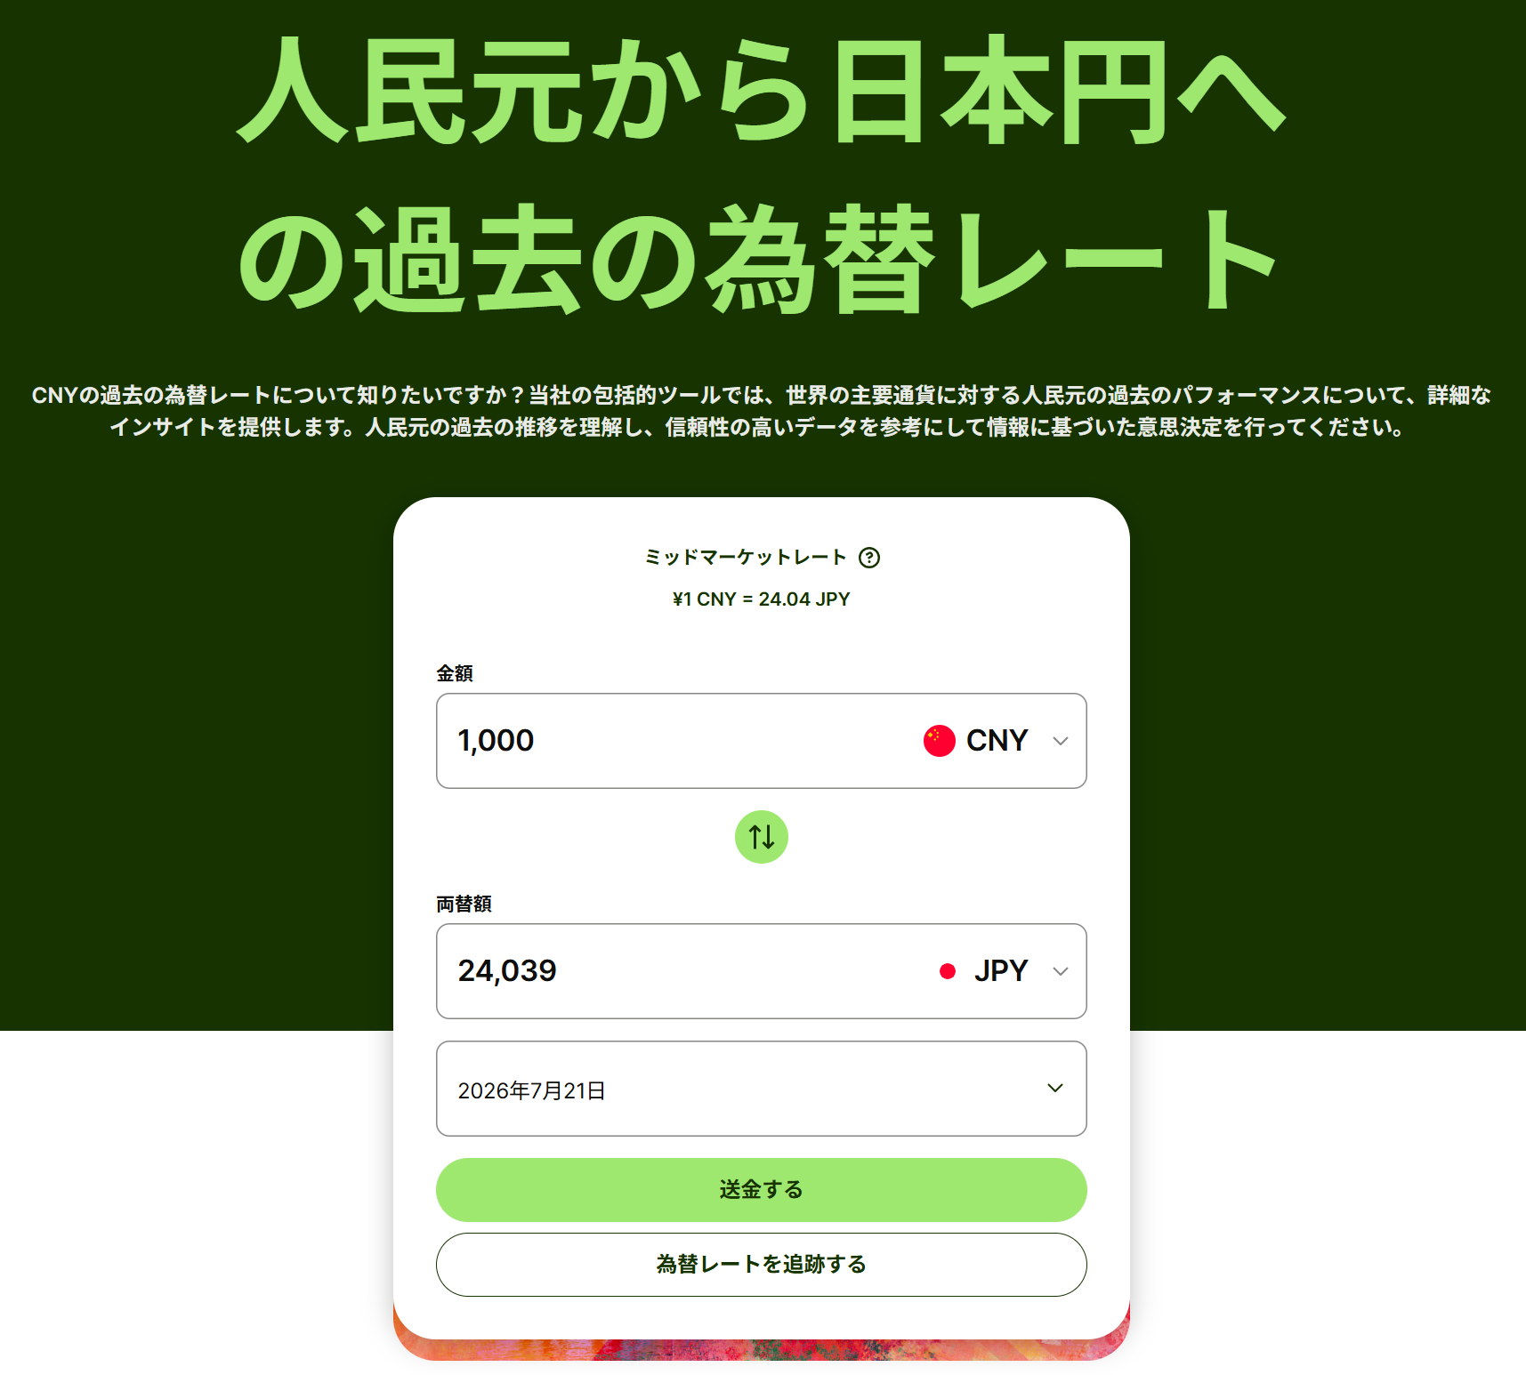
※為替レートは、下記URLから送金日のレート（予定の場合は資料作成日のレート）を記載してください。
Please enter the exchange rate for the remittance date (or, for planned remittances, the rate on the document preparation date) using the URL below.
 | https://wise.com/jp/currency-converter/cny-to-jpy-rate/history

(1) 毎月送金
 | 送金年月日 | 送金額() | 為替レート | 金額(円)
記載例 | 20**/**/** | 5,000 | 23.16 | 115,800
 |  |  |  | 0
③為替レート欄に記載
 |  |  |  | 0
 |  |  |  | 0
①送金元レートを選択
 | 月平均 | 0 | - | 0

(2) 一定期間分を送金
 | 送金年月日 | 送金額() | 為替レート | 何か月分 | 金額(円)
記載例 | 20**/**/** | 30,000 | 23.16 | 6 | 115,800
②送金日を選択
 |  |  |  |  | 0

3.その他
記載例 | 生活費の一部は、親のクレジットカードで支払っている 3月分：6100元×23.50円(3月31日レート)＝143,350円
 |  |  |  | 金額(円) | 143,350

 |  |  |  | 金額(円)

 |  |  |  |  |  | 合計金額 | 0

様式4
※ Microsoft Excelを使用して本ファイルに入力して作成してください。
（GoogleスプレッドシートやLibreOffice Calcなどは絶対に使用しないでください。）
Please use Microsoft Excel to enter data and create this file. Do not use Google Sheets, LibreOffice Calc, or any other alternatives under any circumstances.
※ 片面印刷して学務課学生支援係に提出してください。（印刷後は、データの変更は行わないでください。）
Please print this document single‑sided and submit it to the Student Support Section, Academic Affairs Division.
After printing, do not make any changes to the data.
※ 後日、本ファイルを指定する方法で提出いただくため、大事に保管してください。
Please keep this file carefully, as you will be required to submit it later in the specified format.
 | （様式4）
提出書類チェック表 Checklist for Documents to be Submitted
学科・専攻名 Major | - | Grade 年 | -
名前 Name | - | 学籍番号 Student Number | -

・申請時に提出するもの → ①にチェック（ü） Check the box in column ① if you submit the document at the time of application. |  | 申請者 記入欄（①） | 担当者 記入欄（②） | 備 考（③）
・後日提出するもの → ③に提出予定日を記入 Write the scheduled submission date in column ③.
全員提出 | 授業料免除・徴収猶予申請書（様式1）Exemption and Deferral of Tuition Fee Application Form |  | 書類提出が必要です
 | 家庭状況調書（様式2）Family Situation Report |  | 書類提出が必要です
 | 収支状況報告書（様式3） Income and Expenditure Report |  | 書類提出が必要です
 | 提出書類チェック表 （様式4） Checklist for Documents to be Submitted |  | 書類提出が必要です

以下に代表的な添付書類を記載しています。添付しようとする書類で、以下に記載が無い場合は空欄に添付書類の名前を記入してください。
The following is a list of typical attachments. If the document you intend to attach is not listed below, please fill in the blank with the name of the attached document.
・申請時に提出するもの → ①にチェック（ü） Check the box in column ① if you submit the document at the time of application. |  | 申請者 記入欄 ① | 担当者 記入欄 ② | 備 考 ③
・後日提出するもの → ③に提出予定日を記入 Write the scheduled submission date in column ③.
該当者のみ提出 | 源泉徴収票
 | 給与支払証明書 （様式5） Salary Payment Certificate
 | 退職証明書 （様式6）
 | 確定申告書（第1表、第2表）
 | 納税証明書（様式その2 所得金額用）
 | 母国からの送金を証明する書類 Documents proving remittances from your home country
 | Spring研究奨励費に関する書類 Documents for Research Grant of Spring
 | 奨学金に関する書類 Documents for Scholarships
 | 住居費(家賃)に関する書類 Documents showing house rent
 | 光熱水費に関する書類 Documents showing utility costs
 | 国民健康保険料に関する書類 Documents showing national health insurance premiums
 | 携帯電話料金に関する書類 Documents showing mobile phone charges
 | 長期療養関係（内訳書） （様式7）
 | （診断書）
 | （領収書）

メモ欄：

申請者データ
授免一括申請 | 学籍番号 | 氏名 | 学科・専攻 | 学年 | 世帯人数 | 申請区分 | 通学区分 | 母子・父子世帯 | 大規模災害被災 | 続柄1 | 収入種別1 | 収入金額1 | 続柄2 | 収入種別2 | 収入金額2 | 続柄3 | 収入種別3 | 収入金額3 | 続柄4 | 収入種別4 | 収入金額4 | 続柄5 | 収入種別5 | 収入金額5 | 続柄6 | 収入種別6 | 収入金額6 | 就学者1 | 通学区分1 | 設置区分1 | 学校区分1 | 学年1 | 就学者2 | 通学区分2 | 設置区分2 | 学校区分2 | 学年2 | 就学者3 | 通学区分3 | 設置区分3 | 学校区分3 | 学年3 | 就学者4 | 通学区分4 | 設置区分4 | 学校区分4 | 学年4 | 就学者5 | 通学区分5 | 設置区分5 | 学校区分5 | 学年5 | 就学者6 | 通学区分6 | 設置区分6 | 学校区分6 | 学年6 | 家計支持者の単身赴任等に係る支出 | 長期療養に係る支出 | 風水害等の被害額 | 障害者数 | 前後期区分 | 特記事項
－ | 0 | 0 | 0 | 0 | 1 | #N/A | 自宅通学 | 非該当 | 非該当 | - |  |  |  |  |  |  |  |  |  |  |  |  |  |  |  |  |  |  |  |  |  |  |  |  |  |  |  |  |  |  |  |  |  |  |  |  |  |  |  |  |  |  |  |  |  |  |  | 0 | 0 | 0 | 0 | R8後期

※このシートは大学が入力内容の集計に使用します。
編集やシート削除はせず、そのままご提出ください。

